2021_data
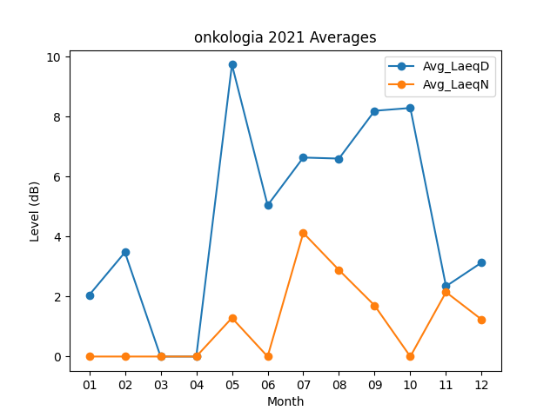
Month | Avg_LaeqD | Avg_LaeqN
01 | 2.0516129032 | 0
02 | 3.475 | 0
03 | 0 | 0
04 | 0 | 0
05 | 9.7322580645 | 1.2870967742
06 | 5.0433333333 | 0
07 | 6.635483871 | 4.1225806452
08 | 6.6 | 2.8838709677
09 | 8.1933333333 | 1.7
10 | 8.2870967742 | 0
11 | 2.3433333333 | 2.1466666667
12 | 3.135483871 | 1.2322580645

